Page1
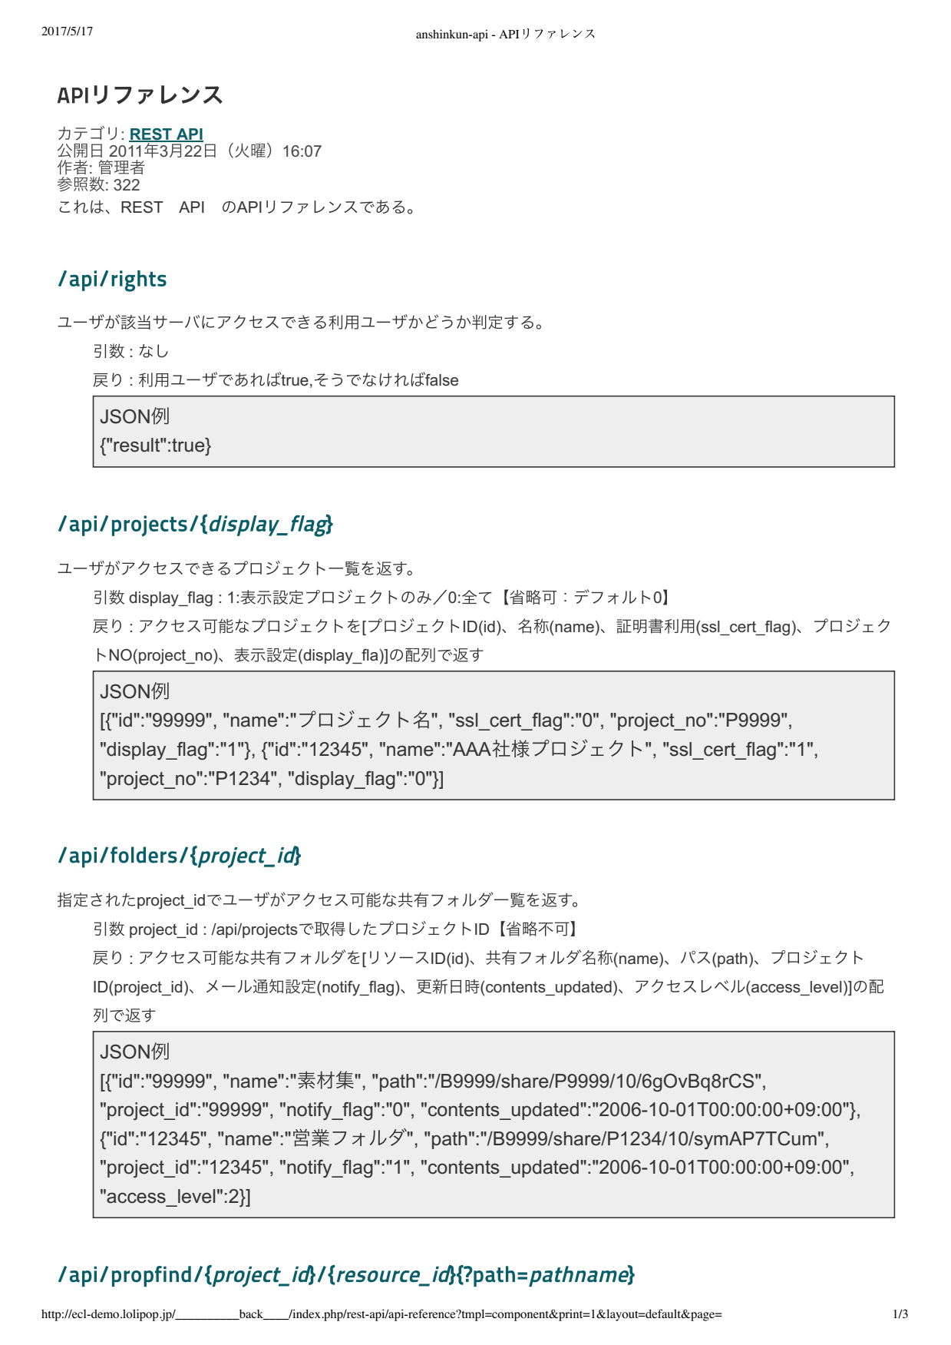

API reference

Category: REST API

Ngày công khai: 22 tháng 3 năm 2011 (Thứ 3) 16:07
Người tạo: Người quản lý
Số lượng tham chiếu: 322
Đây là API reference của REST API

User sẽ phán đoán xem là user sử dụng có thể truy cập vào server tương ứng hay không

Parameter: Không có
Trả về: Nếu là user sử dụng thì là true, nếu không phải thì là false

Ví dụ JSON

Trả về project list mà user có thể truy cập

Parameter display_flag : 1:Chỉ là project set hiển thị/0: All [Có thể lược bớt: Default 0]
Trả về: Trả về project có thể truy cập với array [プロジェクトID(id)、名称(name)、証明書利用(ssl_cert_flag)、
プロジェクトNO(project_no)、表示設定(display_fla)]

Ví dụ JSON

Trả về list folder chia sẻ mà user có thể truy cập bằng project_id đã được set
Parameter project_id: Là project ID đã get bằng /api/projects [Không thể lược bớt]
Trả về: Trả về folder chia sẻ có thể truy cập với array [リソースID(id)、共有フォルダ名称(name)、
パス(path)、プロジェクトID(project_id)、メール通知設定(notify_flag)、更新日時(contents_updated)、アクセスレベル(access_level)]

Ví dụ JSON

